recolte
 |  |  | Réponse

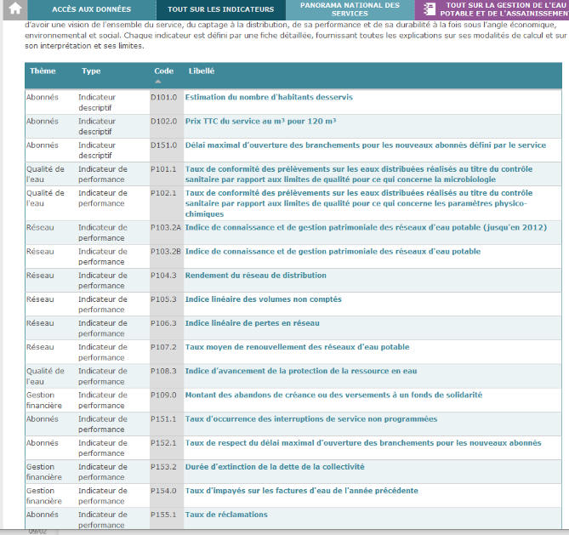
Comm/services | nb personnes touches par evenements climat air energie | CODIR : chaque service identifie évenement et fait une estimation des participants / il y a aussi les formations compost/scolaire

